送金データ作成画面
送金データ作成 画面 |  |  |  |  |  |  | 作成者 |  | 作成日 | 更新者 | 更新日 | Rev
 |  |  |  |  |  |  | サポート部 ホアン |  | 2020-05-20 |  | 2020-05-13 | Draft#2

 | 【1】主なディレクトリ構成
1. 送金管理TOP
1. 1 情報登録
1. 2 送金処理
1. 3 最終送金
1. 4 帳票メニュー
1.1.1 科目別元情報登録
1.1.2 送金データ作成
1.1.3 送金一覧表（送金データ修正）1.1.4 月末送金一括振込データ作成
1.2.1 情報登録
1.2.2 送金処理
1.2.3 最終送金
1.2.4 帳票メニュー
1.3.1 情報登録
1.3.2 送金処理
1.3.3 最終送金
1.3.4 帳票メニュー
1.4.1 収入内訳
1.4.2 送金集計表

exs_main
⑥view.py

zm
②
urls.py

④urls.py
page
zum04
③
urls.py
U03PR010

⑤U03PR010View
.as_view()

www
static
js
zum04
U03PR010
①
main.js

①
index.html
Templates
zum04
U03PR010

 | 【2】処理フローイメージ（画面） | ※詳細説明は別紙（保険者番号変換テーブルの例）
遷移したい項目をクリックする。項目パネルには以下のHTMLタグが埋め込まれており、hrefのパスがサーバーに送信される。
１）ブラウザ画面
サーバー側（Django)


３）URL処理
②url.py（zm\urls.py）→
③urls.py（zm\page\zum04\urls.py）→
④urls.py（zm\page\zum04\U03PR010\urls.py）→
⑤views.py（\zm\page\zum04\U03PR010\views.py）
へとURL処理が渡される。

リクエスト
( GET )

画面生成メインブロック①で生成された画面が
ブラウザに表示される際に、テンプレートに埋め込まれているJavaScriptが実行される。
ブラウザ画面

４）View処理
4-1) GET処理ブロック
⑤views.py（\zm\page\zum04\U03PR010\views.py）のU03PR010Viewクラスに
処理が飛ぶが、継承先※注１のスーパークラスに処理が渡され、最終的に⑥views.py（\exs_main\views.py）のBaseHtmlViewのGET関数でGETされた際の処理を行う。

4-2) 画面生成メインブロック①
⑥views.pyの_doHeader、_doMainBody、_doFooter関数で画面のレイアウトの部品を作成し、rendeｒ関数で該当のテンプレート（templates/zum04/U03PR010/index.html）を読み込み、上記の部品をテンプレートに埋め込み返却する。

①画面はmain.jsの初期化関数で作成されます。
２）フロント側
初期化関数で関数mikan.form.html_formを呼び出すときフォームを生成する。

リクエスト
( POST )

完成したフォーム画面が出力される。
ブラウザ画面
 |  |  |  |  |  |  |  | ※注１
 |  |  |  |  |  |  |  | U03PR010ViewとAbstractPageとBaseHtmlViewクラス継承関係図
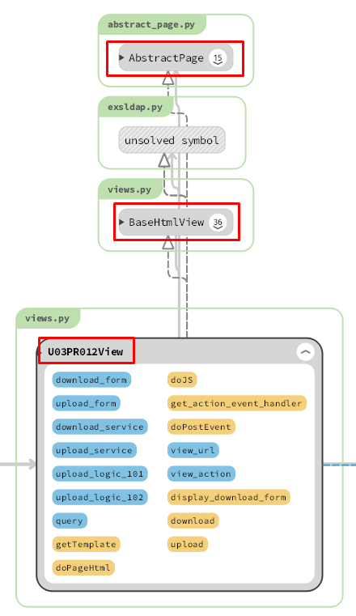
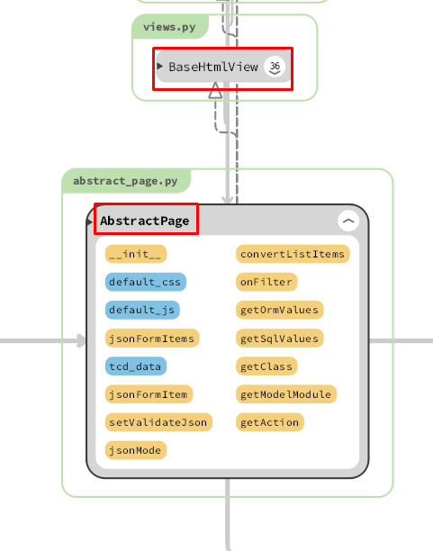
 |  |  |  | ① | U03PR010ViewクラスがAbstractPageクラスに継承されました。

 |  |  |  | ② | AbstractPageクラスがBaseHtmlViewクラスに継承されました。

 |  |  |  | ①②－＞ |  | U03PR010ViewクラスがBaseHtmlViewクラスに継承されました。

サーバーに
リクエストを送信
 |  |  | URL（/zm/zum04/U03PR010/）経由でリクエストを送信

画面のヘッダの部品を作成
 |  |  | BaseHtmlViewの__doHeader関数で作成
 |  |  | \webapp\exs_main\views.py

画面のbodyの部品を作成
 |  |  | BaseHtmlViewの__doMainBody関数で作成
 |  |  | \webapp\exs_main\views.py

画面のフッターの部品を作成
 |  |  | BaseHtmlViewの__doFooter関数とU03PR010ViewのdoJS関数で作成
 |  |  | \webapp\exs_main\views.py
 |  |  | \webapp\zm\page\zum04\U03PR010\views.py

テンプレートに値を渡す
 |  |  | BaseHtmlViewのrender関数で作成
 |  |  | \webapp\exs_main\views.py

テンプレートを返却
 |  |  | BaseHtmlViewのrender関数で作成
 |  |  | \webapp\exs_main\views.py

JavaScriptを実行
 |  |  | /js/zum04/U03PR010/main.jsの$(document).ready(function()関数で実行

画面を表示

送金データ作成機能
送金データ作成機能 |  |  |  |  |  |  | 作成者 |  |  | 更新者 | 更新日 | Rev
 |  |  |  |  |  |  | サポート部 ホアン |  | 2020-05-21 | サポート部 |  | Draft#2

exs_main
 |  |  |  |  |  | 【3】主なディレクトリ構成
 | 【1】機能概要（送金データ作成機能）
⑥view.py
1. 送金管理TOP
1. 1 情報登録
1. 2 送金処理
1. 3 最終送金
1. 4 帳票メニュー
1.1.1 科目別元情報登録
1.1.2 送金データ作成
1.1.3 送金一覧表（送金データ修正）1.1.4 月末送金一括振込データ作成

zm
②
urls.py

 |  | 画面の送金データ作成機能

zum04
③
urls.py
page
U03PR010
④urls.py

⑤U03PR012View
.download()

static
js
①
download-upload.js
www
U03PR010
 | パスの送金データ作成機能
 |  | https://toitsu-unification.ad.zenjukyo.gr.jp/zm/zum04/U03PR010/

 | 【2】入力/出力

 |  | ・機能としての入力、出力は以下の表を参照。
 |  | 入力/出力 | 内容
 |  | 入力 | ・フォームデータ: ・送金年月日: remittance_date

 |  | 出力

 | 【4】処理フローイメージ（機能）

フォームに条件を入力し、
ダウンロードボタンをクリックする。
１）ブラウザ画面
結果表示
（ダウンロード画面が表示される。）
①ダウンロードボタンのクリックイベントで URLパスを指定し、フォームデータを取得し、Ajaxでサーバー(Django)のurls,pyへ、POSTリクエストする。
２）フロント側
全ての処理が終了すると、download-upload.jsのdoneブロックに処理が飛び、
ダウンロードパスからエクセルファイルをダウンロードする。
※２）～５）の間でエラーが発生すると、その時点でエラー画面が画面に表示される。
サーバー側（Django)
３）URL処理
②url.py（zm\urls.py）→
③urls.py（zm\page\zum04\urls.py）→
④urls.py（zm\page\zum04\U03PR012\urls.py）→
⑤views.py（\zm\page\zum04\U03PR012\views.py）
へとURL処理が渡される。
４）View処理
4-1) POST処理ブロック
⑤views.py（\zm\page\zum04\U03PR012\views.py）のU03PR012Viewクラスに
処理が飛ぶが、継承先※注１のスーパークラスに処理が渡され、最終的に⑥views.py（\exs_main\views.py）のBaseHtmlViewでPOSTされた際の処理を行う。
4-2) メイン関数呼び出しブロック
⑤views.pyのU03PR012View内のdoPostEvent関数の処理を行い、
その内部のgetattrメソッドで、download関数が呼ばれる。

リクエスト
( POST )

５）download関数
フォームに入力されたデータを条件にデータベースを検索する。
データがあれば、エクセルファイルを生成し、データを書き込み、ダウンロードパスを返却する。

レスポンス

クライアント
フォームデータ

サーバーに
リクエストを送信
 |  |  |  |  | ダウンロードボタンのクリックイベントで、
 |  |  |  | POSTメソッドを使用してリクエストをサーバーに送信する

 |  |  |  |  |  |  |  | \js\common\features\download_upload\download_upload.js
パラメータを
フィルタ
 |  |  |  | U03PR012Viewのdownload関数で
 |  |  |  | \webapp\zm\page\zum04\U03PR012\views.py

SQLクエリを作成
 |  |  |  | U03PR012Viewのdownload関数で
 |  |  |  | \webapp\zm\page\zum04\U03PR012\views.py

db-mariadb
データーを検索
 |  |  |  | U03PR012Viewのdownload関数で
 |  |  |  | \webapp\zm\page\zum04\U03PR012\views.py

excelファイル作成
 |  |  |  | U03PR012Viewのdownload関数で
 |  |  |  | \webapp\zm\page\zum04\U03PR012\views.py

excelファイル
 |  |  |  | U03PR012Viewのdownload関数で
 |  |  |  | \webapp\zm\page\zum04\U03PR012\views.py

jsonオブジェクト
 |  |  |  | U03PR012Viewのdownload関数で
 |  |  |  | \webapp\zm\page\zum04\U03PR012\views.py

